ST-AC-001
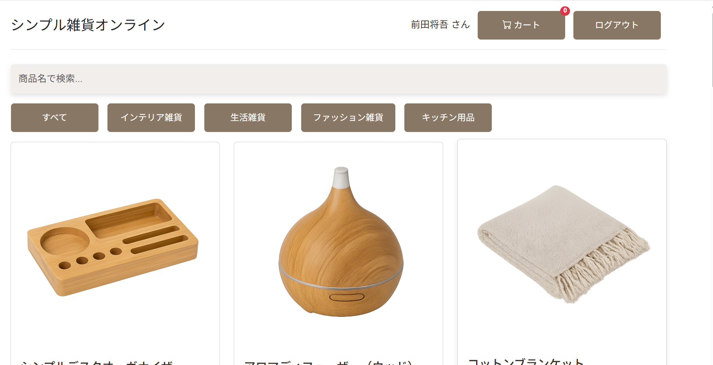
会員登録未実行

会員登録完了画面 |  | DBに登録される

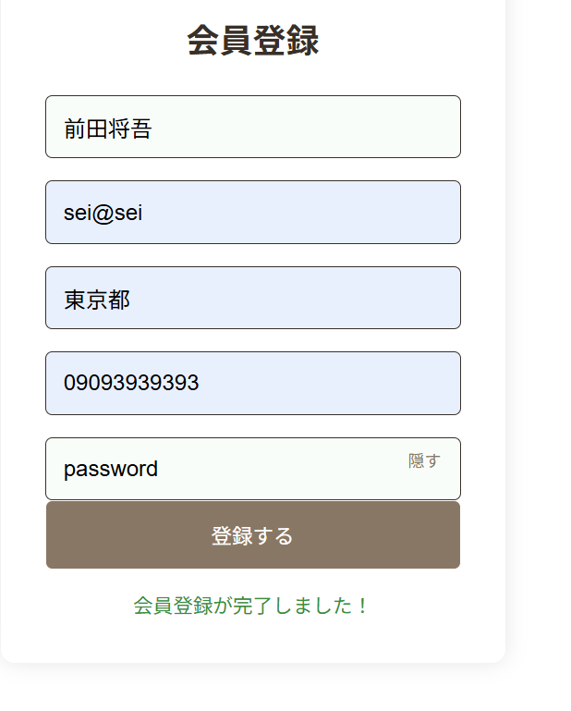

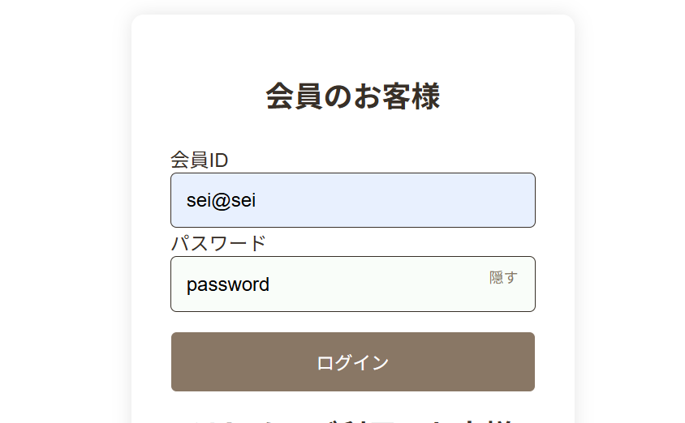
 | ログイン画面
 |  |  | ログイン成功

ST-AC-002
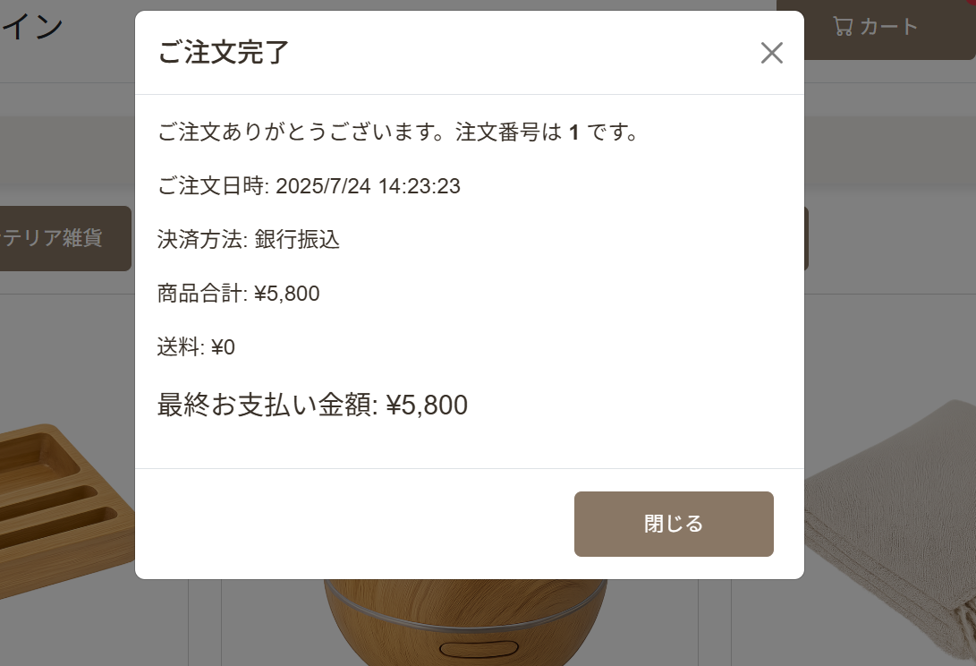
ログイン後にカート追加

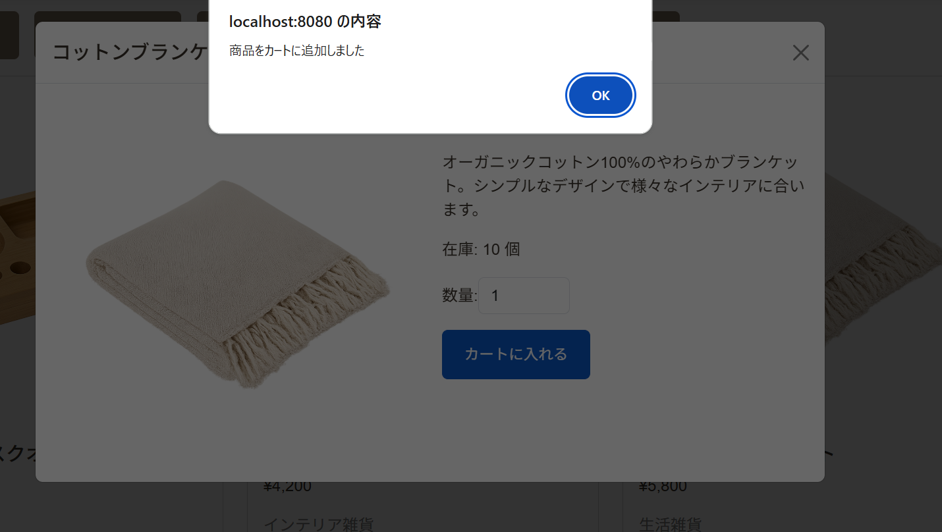

カート画面
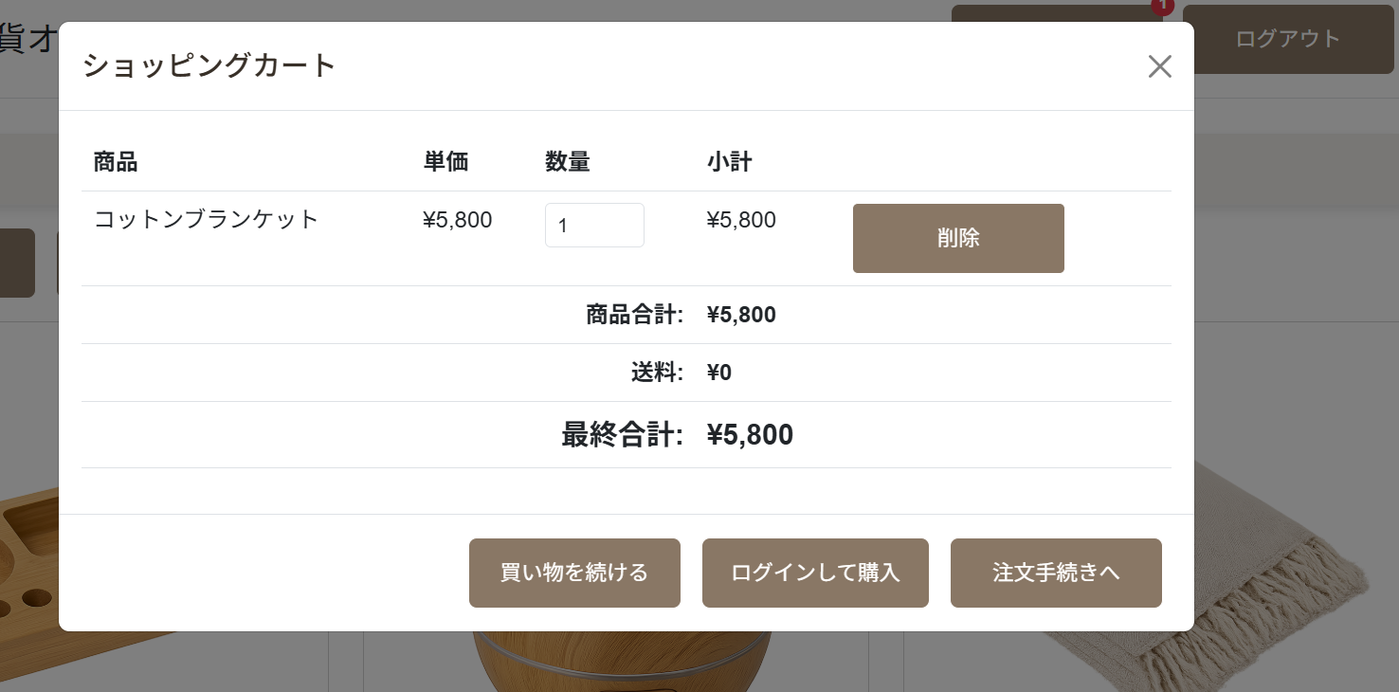

ログインによるお客様情報自動入力

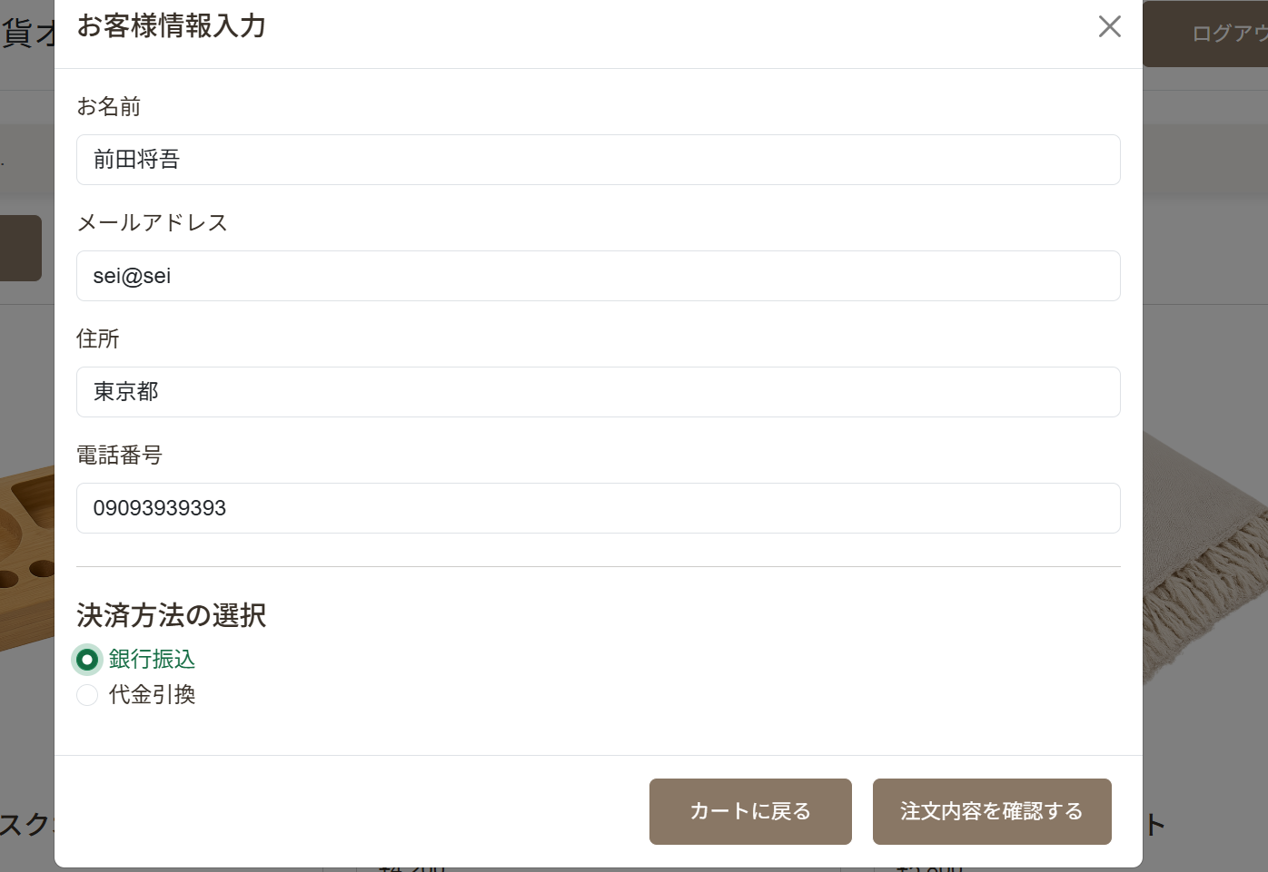

注文完了画面

ST-AC-003
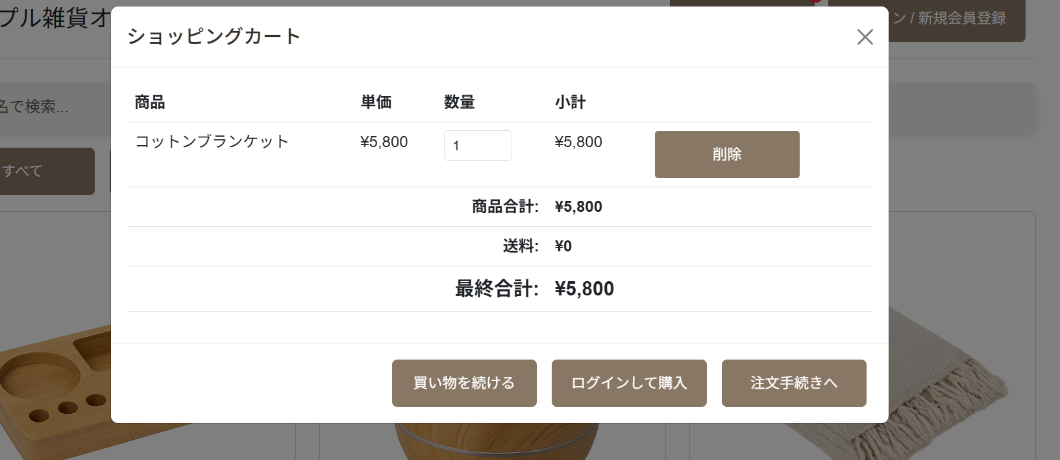
未ログイン状態でカート追加

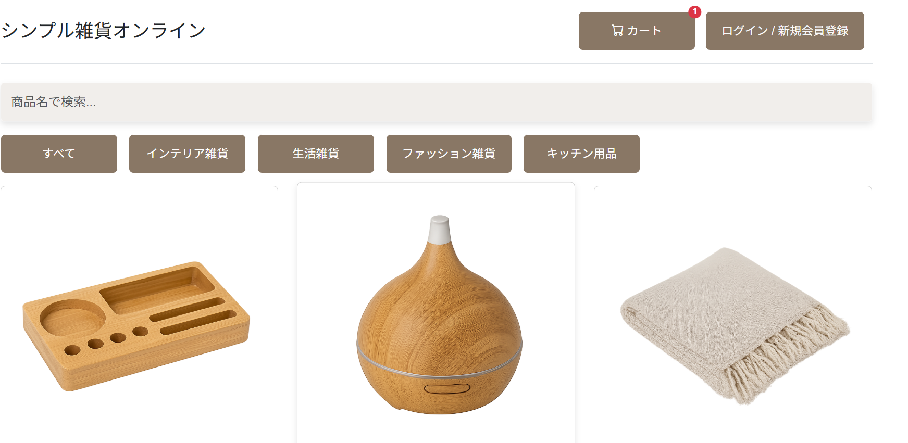

明示的に「ログインして購入」画面を表示

ST-AC-004
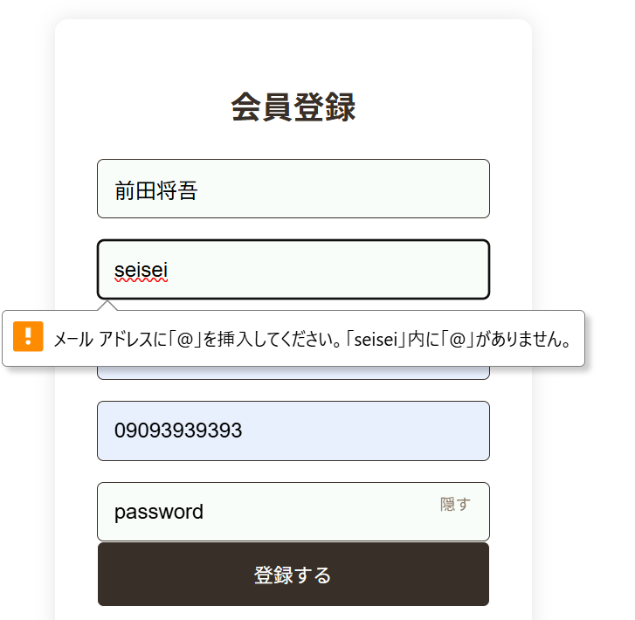
既に登録済の情報を入力（明示的なエラーメッセージ）

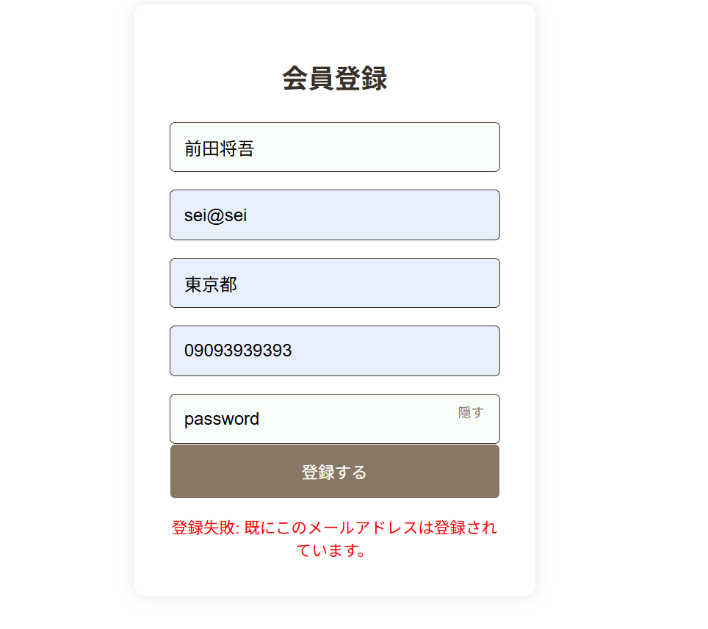

不正なメール形式入力（明示的なエラーメッセージ）

ST-AC-005
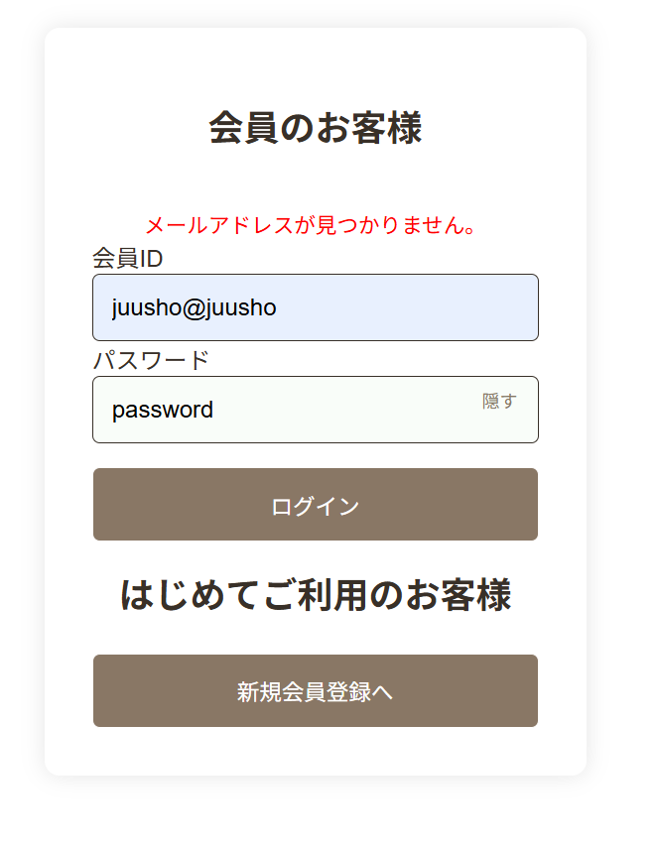
誤ったパスワードを入力（明示的なエラーメッセージ）

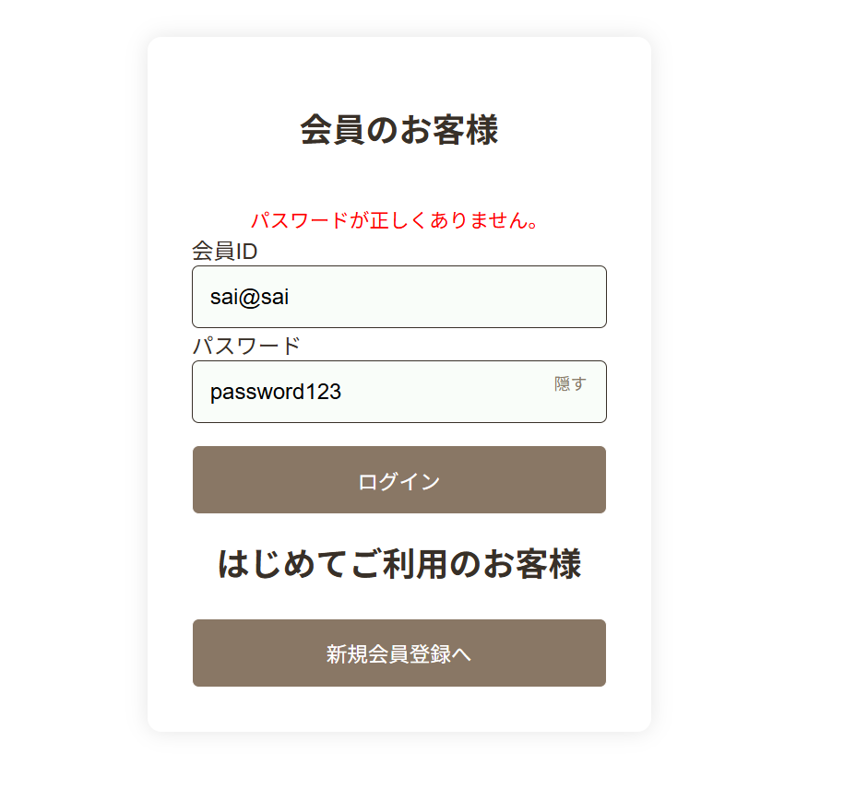

誤ったメールアドレスを入力（明示的なエラーメッセージ）

ST-AC-006
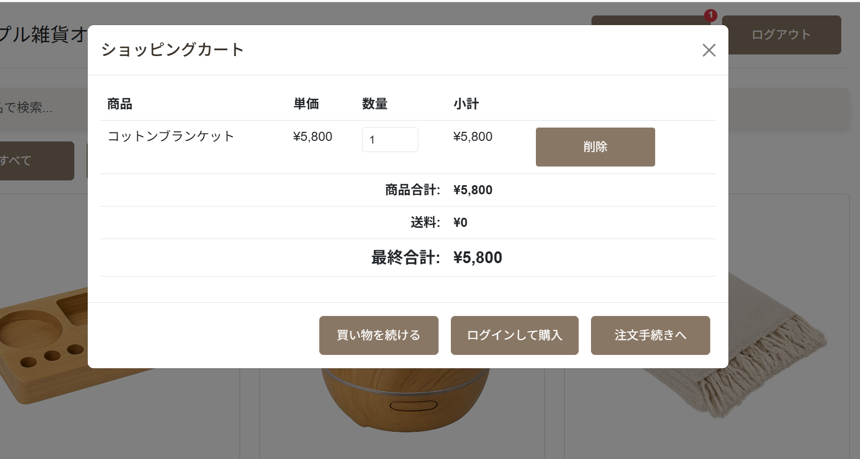
未ログイン状態におけるカート画面（ログインして購入に進む）

ログイン完了（カート内容保持）

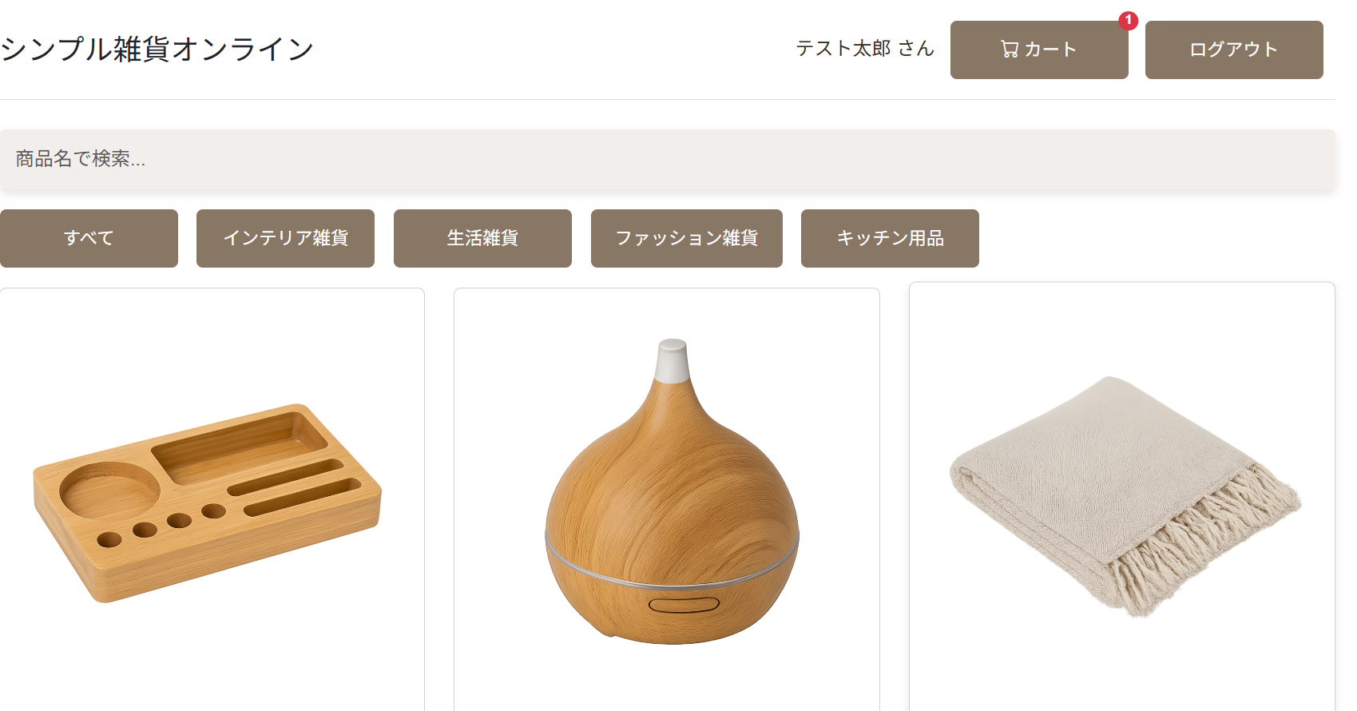

未ログイン状態と同じカート画面

ST-AC-007
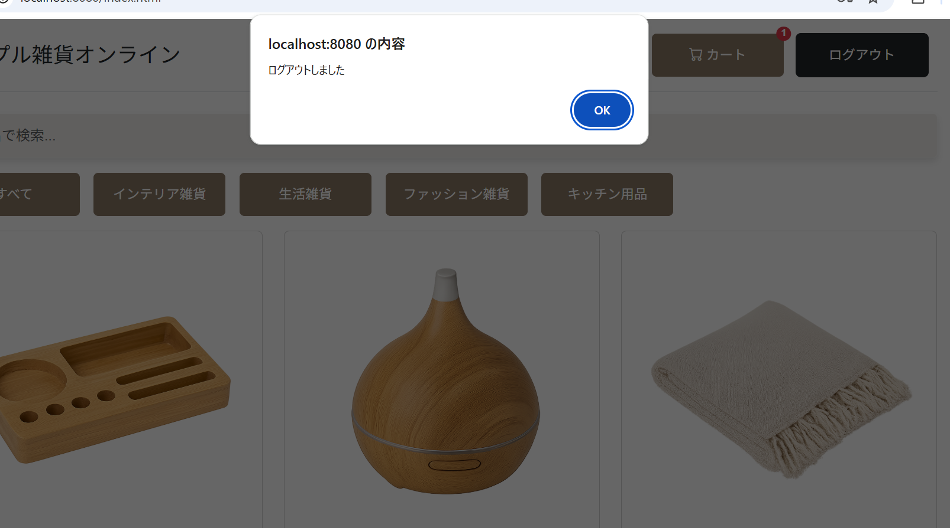
ログアウトした際の明示的なメッセージ表示

